关系图
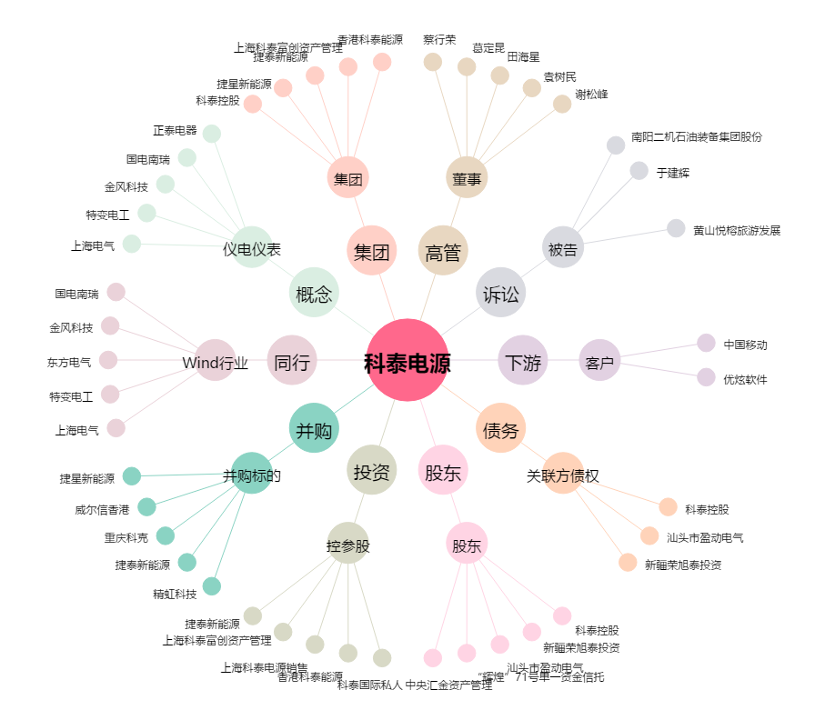
科泰电源[300153.SZ] - 关系概览图

